PACTテストイメージ
PACT テストイメージ

GitHub Actions
Junit
Consumer
(Client)
スタブ
(WireMock)
Provider
(Server)

Consumer

 | GradleコマンドでConsumerテスト呼び出し
 |  | Mockサーバ起動

 |  | PACTファイル作成開始

 |  | Consumerテスト開始

 |  | Consumerとスタブが正常に通信できるか確認
 |  |  | Mockサーバへリクエストを送信

 |  |  | Mockサーバからレスポンスを受信

 |  | PACTファイル作成終了

 |  | Consumerテスト終了

 |  | Mockサーバ停止
 | テスト結果、PACTファイル格納

Provider

 | Provider起動

 | GradleコマンドでProviderテスト呼び出し

 | Consumerテストで作成したPACTファイル読み込み

 |  | Providerテスト開始

 |  | PACTファイルから読み込んだリクエストメッセージをProvider送信

 |  | Providerからレスポンスを受信

 |  | PACTファイルのレスポンスとProviderから受信したレスポンスを比較

 |  | Providerテスト終了

事前準備
ビルドとjarファイル作成・テストは未実施
1.GitHub Actionsの設定
 | 1-1． | Providerのテスト実施前にProvider APIが起動するように設定
 |  | - name: NoTestBuild
 |  | run: ./gradlew clean build bootjar -x test
 |  | working-directory: PactProviderProject

上記で作成されたjarの起動
 |  | - name: Start Provider
 |  | run: java -jar build/libs/PactProviderProject-0.0.1-SNAPSHOT.jar &
 |  | working-directory: PactProviderProject

2.Junitコード作成(Consumer)
 | 2-1． | テストコードにMockサーバの設定
 |  | Mockサーバ：WireMock（ver.2.26.3）
 |  | ポート：8083

 | 2-2． | Pactファイルの設定
 |  | wiremock-pact-generator（ver.2.4.0）を使用
 |  | ヘッダー設定（withRequestHeaderWhitelist）に以下を追加（Context-Length以外の自動生成されるヘッダ）
 |  | ・content-type
 |  | ・connection
 |  | ・user-agent
 |  | ・accept

 | 2-3． | スタブの設定
 |  | URL：http://loccalhost:8083/baeldung
 |  | HTTPMethod：POST
 |  | ResponseBody：Welcome to Baeldung!

3.Junitコード作成(Provider)
 | 3-1． | アノテーション設定
 |  | (1)テストクラスに以下のアノテーションを設定
 |  | ・@Provider("Provider")：Provider名の設定
 |  | ・@PactFolder("../PactConsumerProject/build/pacts")：Pactファイル参照先の設定

 |  | (2)テストメソッドに以下のアノテーションを設定
 |  | ・@TestTemplate：テストケースのテンプレート
 |  | ・@ExtendWith(PactVerificationInvocationContextProvider.class)：@Providerが設定されたテストクラスのテンプレートメソッド

 | 3-2． | テスト対象のProviderURLを指定
 |  | @BeforeEach
 |  | void setTarget(PactVerificationContext context) {
 |  | HttpTestTarget target = new HttpTestTarget("localhost", 8083, "baeldung"); ： ProviderのURL
 |  | context.setTarget(target);
 |  | }

テスト実施
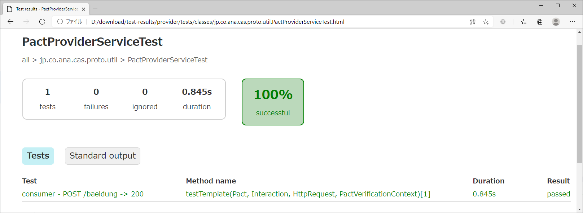
4.テスト実施
 | 4-1． | 作成したファイルをGitHubにPushし、GitHub Actions起動

 | 4-2． | テスト結果確認(Consumer)
 |  | ・testConsumer
 |  | ConsumerからProducer(Mockサーバ)への送受信テスト

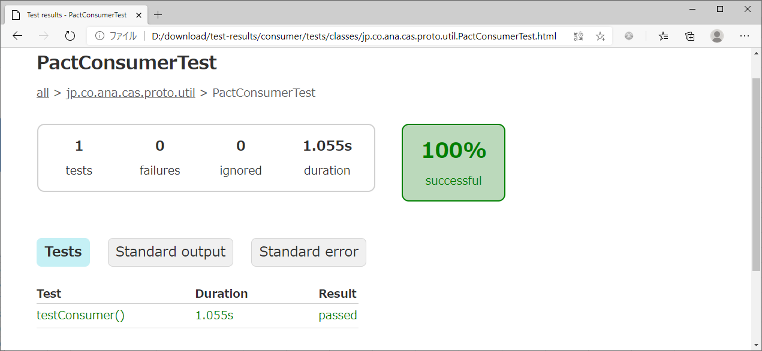

 |  | ・Pactファイル
 |  | pact.jsonを参照

 | 4-3． | テスト結果確認(Provider)
 |  | ・consumer - POST /baeldung -> 200
 |  | Consumer（Pactファイル：pact.json）からProviderへの送受信テスト

pact.json
pact.json

{
"consumer": {
"name": "consumer"
},
"provider": {
"name": "producer"
},
"interactions": [
{
"description": "POST /baeldung -> 200",
"request": {
"method": "POST",
"path": "/baeldung",
Consumerからのリクエストメッセージ
"headers": {
"content-type": "application/x-www-form-urlencoded",
"connection": "keep-alive",
"user-agent": "Java/1.8.0_252",
"accept": "text/html, image/gif, image/jpeg, *; q=.2, */*; q=.2"
},
"body": "Hellow World"
},
Mockサーバからのレスポンスメッセージ
"response": {
"status": 200,
"body": "Welcome to Baeldung!"
}
}
]
}

